상품제안서
조이매트 | 상품코드: S43565

 |  |  |  |  |  |  | 02-713-8555 | www.synergygift.co.kr
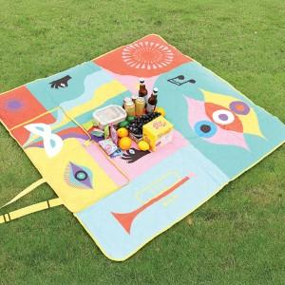

【상세/제작정보】

【인쇄/포장옵션】 | 풀칼라 / OPP(비닐)

【공급단가】 | 수량 | 50~ | 100~ | 500~ | 1,000~ | 2,000~
*VAT별도 | 145*145cm | 17,500원 | 17,080원 | 16,380원 | 15,960원 | 15,540원
 | 145*200cm | 20,000원 | 19,520원 | 18,720원 | 18,240원 | 17,760원

【상품 URL】 | https://www.synergygift.co.kr:443/src/goods_detail.php?gdno=43565

